CASE_01_01
월 | 1월 | 2월 | 3월 | 4월 | 5월 | 6월 | 7월 | 8월 | 9월 | 10월 | 11월 | 12월
판매량 | 100 | 150 | 200 | 180 | 160 | 190 | 175 | 210 | 200 | 185 | 220 | 195
개수 | 10 | 15 | 20 | 18 | 16 | 19 | 17 | 21 | 20 | 18 | 22 | 19

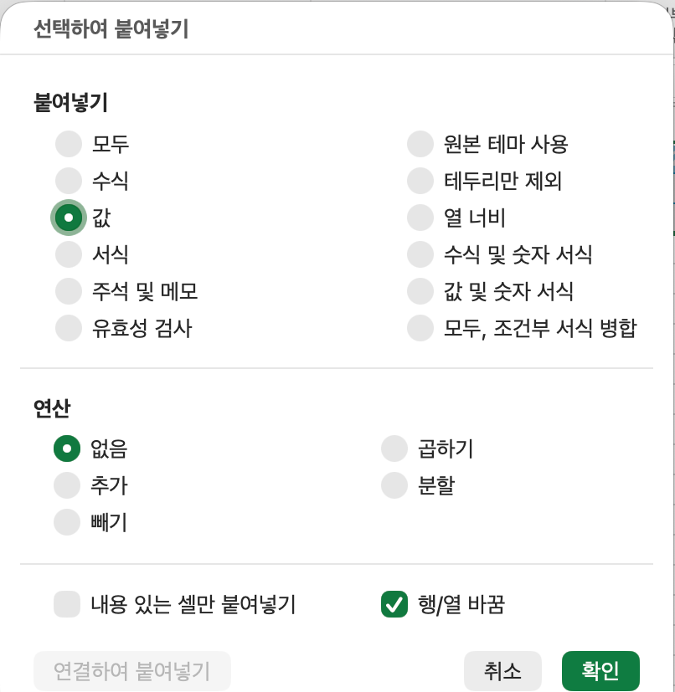

월 | 판매량 | 개수
1월 | 100 | 10
2월 | 150 | 15
3월 | 200 | 20
4월 | 180 | 18
5월 | 160 | 16
6월 | 190 | 19
7월 | 175 | 17
8월 | 210 | 21
9월 | 200 | 20
10월 | 185 | 18
11월 | 220 | 22
12월 | 195 | 19

 |  |  |  | ctrl + alt + v (선택하여 값 붙여넣기)

CASE_01_02
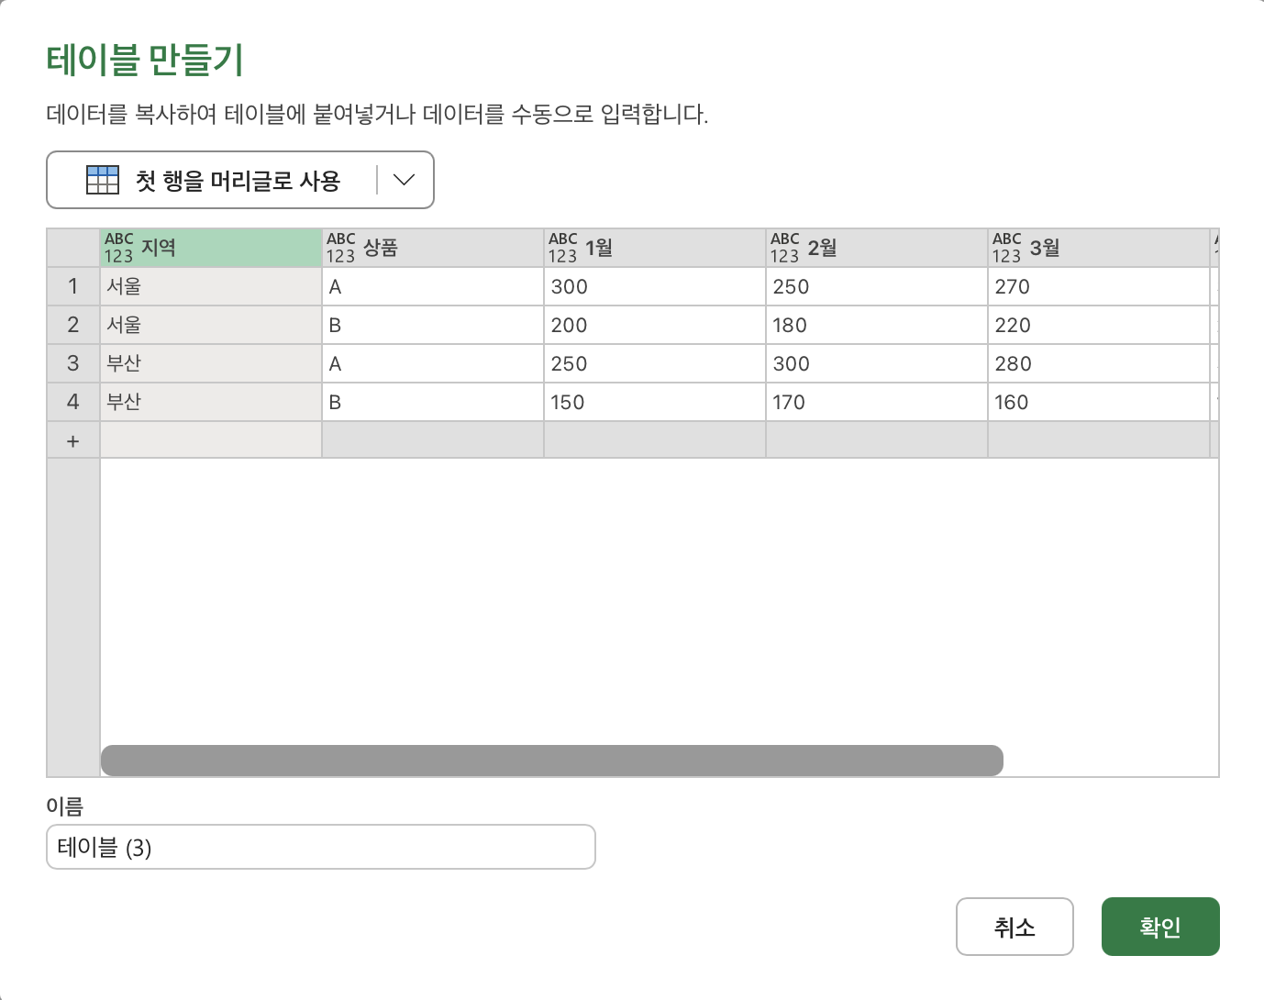
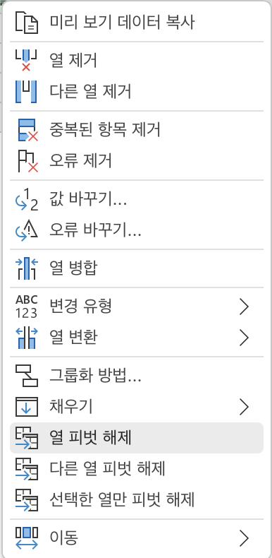
지역 | 상품 | 1월 | 2월 | 3월 | 4월
서울 | A | 300 | 250 | 270 | 310
서울 | B | 200 | 180 | 220 | 210
부산 | A | 250 | 300 | 280 | 320
부산 | B | 150 | 170 | 160 | 190

지역 | 상품 | 날짜 | 매출
서울 | A | 1월 | 300
서울 | A | 2월 | 250
서울 | A | 3월 | 270
서울 | A | 4월 | 310
서울 | B | 1월 | 200
서울 | B | 2월 | 180
서울 | B | 3월 | 220
서울 | B | 4월 | 210
부산 | A | 1월 | 250
부산 | A | 2월 | 300
부산 | A | 3월 | 280
부산 | A | 4월 | 320
부산 | B | 1월 | 150
부산 | B | 2월 | 170
부산 | B | 3월 | 160
부산 | B | 4월 | 190

 |  |  |  |  |  | Unpivot 하고 싶은 범위 복사 -> 데이터 -> 파워 쿼리 편집기 시작 -> 데이터 입력 -> 범위 선택 -> 열 피벗 해제

